모바일식권 정산서
화면명 |  | 모바일식권 정산서(신청화면) | 화면영문명 | ReqMobileCoupon
화면URL |  | http://ekp.smiledev.net/eNovator/GSWF/WebPage/ApprovalForms/ApprovalFormCtrl.aspx?formLang=&rqPage=&formID=298&FormFileName=/Storage/GSWF/eNovForms/ko/ReqMobileCoupon_001.htm&originpid=&adjunctDeptCd=
진입경로 |  | 전자결재 > 결재문서작성 > 총무 > 모바일식권 정산서
화면설명 |  | 모바일식권 정산을 신청 할 수 있는 화면

1
2
3
5
4
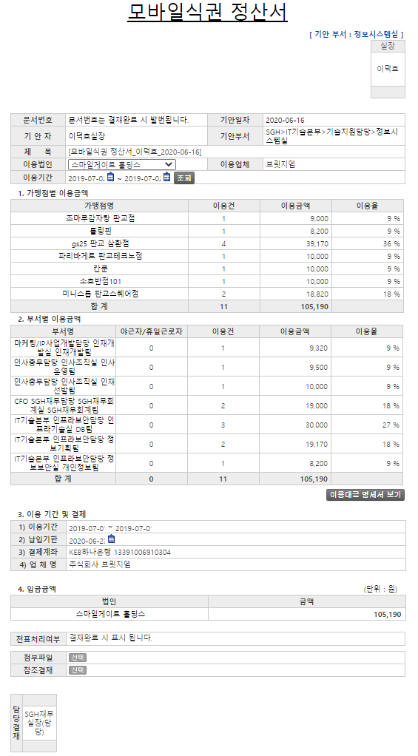 |  |  |  |  |  |  | 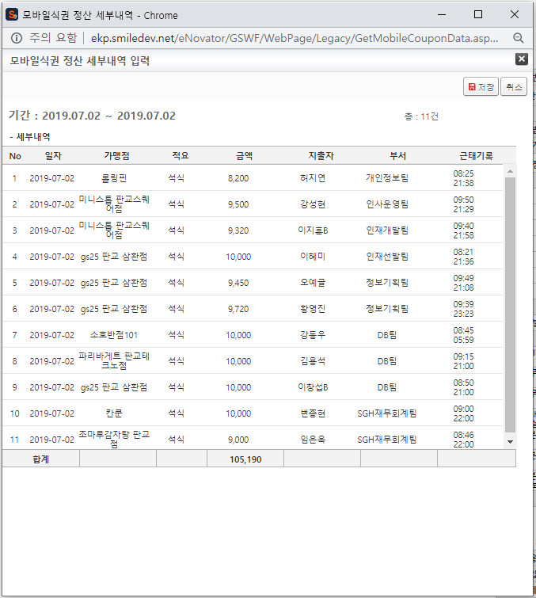
 |  |  |  |  |  |  | 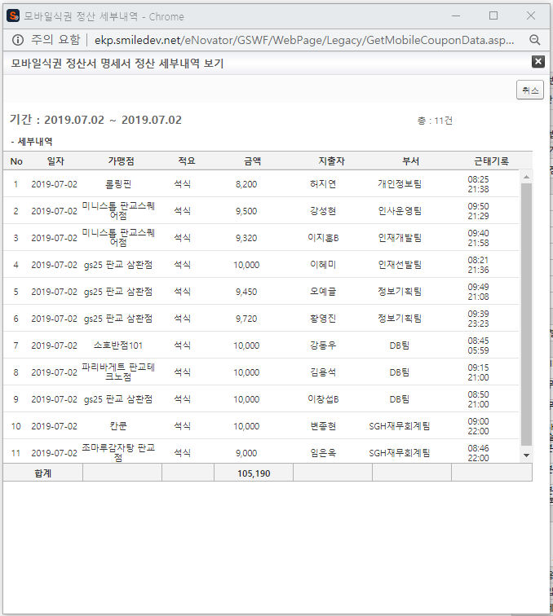
주요 기능정의
 | 기능명 | 기능설명 |  |  | 함수명
1 | 이용법인 | 정산서 작성 법인 선택 |  |  | fnChangeSelect
2 | 이용기간 조회 | 이용기간에 따른 정산 세부내역 조회 |  |  | GetLegacyData
3 | 가맹점&부서별 이용금액 | 이용기간 따른 가맹점별&부서별 이용금액
4 | 이용대금 명세서 보기 | 이용기간 따른 가맹점별&부서별 이용대금 내역 조회 |  |  | GetLegacyData
주요 메소드 정의
호출Controller |  | 메소드명 | 메소드 설명
1 | GetLegacyData.aspx | GetComCdAll | 이용법인 SelectBox에 법인정보 가져오기 |  |  | mode : GetComCdAll | EKPGW | up_TBoard_Get_COMPANY_ALL_LIST
 |  | GetCustNo | 법인에 따른 업체정보 및 계좌정보 가져오기 |  |  | mode : GetCustNo | SGERP | SG_SAPIFCashBankAccQuery
추가사항(기타 사항을 자유롭게 기재)
1. fnChangeSelect - 법인이 변경되어도 아래와 같이 법인코드와 업체코드가 하드코딩 되어있어 이용기간 및 결재 정보에 하나의 업체만 노출되고 있음 var ComCd = '2'; var CustNo = 'DCE170003';

모바일식권 정산 세부내역
화면명 |  | 모바일식권 정산 세부내역 | 화면영문명 | GetMobileCouponData
화면URL |  | http://ekp.smiledev.net/eNovator/GSWF/WebPage/Legacy/GetMobileCouponData.aspx?title=%uBAA8%uBC14%uC77C%uC2DD%uAD8C&sDate=2019-07-02&eDate=2019-07-02&type=%uC785%uB825&ComCD=H0000000
진입경로 |  | 전자결재 > 결재문서작성 > 총무 > 모바일식권 정산서 > (이용기간)조회
화면설명 |  | 모바일식권 정산서의 이용기간 조회 세부내역

3
1
2
주요 기능정의
 | 기능명 | 기능설명 |  |  | 함수명
1 | 저장 | 모바일식권 정산 세부내역을 부모창에 표기 |  |  | fnSave
2 | 취소 | 세부내역 팝업 닫기 |  |  | fnClose
3 | 세부내역 | 모바일식권 정산 세부내역 데이터
주요 메소드 정의
호출Controller |  | 메소드명 | 메소드 설명
3 | GetMobileCouponData.aspx.cs | GetMobileCouponList | 모바일식권 사용내역 가져오기 |  |  | mode : GetTMSMobileCouponList | RealTMS | EA_SelectMobileMeal_List
 |  | GetMobileCouponVendorSummaryList | 모바일식권 가맹점별 사용내역 가져오기 |  |  | mode : GetMobileCouponVendorSummaryList | RealTMS | EA_SelectMobileMeal_StoreStat
 |  | GetMobileCouponDeptSummaryList | 모바일식권 부서별 사용내역 가져오기 |  |  | mode : GetMobileCouponDeptSummaryList | RealTMS | EA_SelectMobileMeal_PostStat
추가사항(기타 사항을 자유롭게 기재)
1. fnSave - 데이터를 맵핑한 TABLE(HTML)을 생성하여 부모창에 노출

이용대금 명세서 세부내역
화면명 |  | 이용대금 명세서 세부내역 | 화면영문명 | GetMobileCouponData
화면URL |  | http://ekp.smiledev.net/eNovator/GSWF/WebPage/Legacy/GetMobileCouponData.aspx?title=%uBAA8%uBC14%uC77C%uC2DD%uAD8C%20%uC815%uC0B0%uC11C%20%uBA85%uC138%uC11C&sDate=2019-07-02&eDate=2019-07-02&type=%uBCF4%uAE30&ComCD=H0000000
진입경로 |  | 전자결재 > 결재문서작성 > 총무 > 모바일식권 정산서 > 이용대금 명세서 보기
화면설명 |  | 모바일식권 정산서의 이용대금 명세서 세부내역

2
1
주요 기능정의
 | 기능명 | 기능설명 |  |  | 함수명
1 | 취소 | 세부내역 팝업 닫기 |  |  | fnClose
2 | 세부내역 | 모바일식권 이용대금 명세서 세부내역 데이터
주요 메소드 정의
호출Controller |  | 메소드명 | 메소드 설명
2 | GetMobileCouponData.aspx.cs | GetMobileCouponList | 모바일식권 사용내역 가져오기 |  |  | mode : GetTMSMobileCouponList | RealTMS | EA_SelectMobileMeal_List
 |  | GetMobileCouponVendorSummaryList | 모바일식권 가맹점별 사용내역 가져오기 |  |  | mode : GetMobileCouponVendorSummaryList | RealTMS | EA_SelectMobileMeal_StoreStat
 |  | GetMobileCouponDeptSummaryList | 모바일식권 부서별 사용내역 가져오기 |  |  | mode : GetMobileCouponDeptSummaryList | RealTMS | EA_SelectMobileMeal_PostStat
추가사항(기타 사항을 자유롭게 기재)
1. 모바일식권 정산 세부내역과 동일 페이지를 사용하며 세부내역만 공유 - fnSave 매서드 미사용으로 인하여 아래 API 호출은 하지만 사용하지 않음 : GetMobileCouponVendorSummaryList : GetMobileCouponDeptSummaryList

